Hoja1
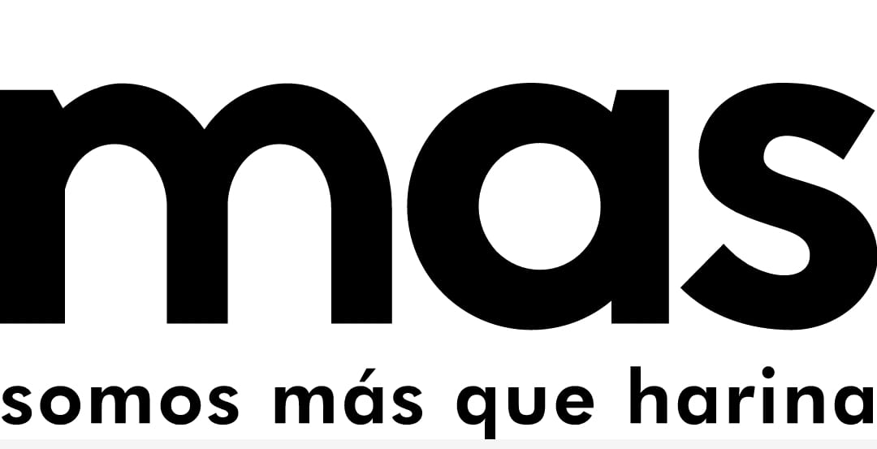 |  | Programa Gestion de la Produccion"Control Porduccion Premezclas y Harinas Especiales" |  |  |  |  |  | Codigo: | OPE-GP-FO-015
 |  |  |  |  |  |  |  | Version: | 3
 |  |  |  |  |  |  |  | Fecha: | 15/05/2025
 |  |  |  |  |  |  |  | Pagina: | 1 de 1
Consecutivo de Produccion # |  | 20260420 |  |  |  |  | Fecha
 |  |  |  |  |  |  | 2026-04-20

ITEM | PRODUCTO |  | LOTE | CANTIDAD | HORA INICIO | HORA FINAL | OPERARIOS |  | N SAP
1 | HARINA DE MANITOBA |  | 170426B | 60 | 06:27 | 07:27 | OLFER VARGAZ
2 | TRIGO ENTERO |  | 180426B | 400 |  | 8:40 | OLFER DILAN Y BRAYA
3
4
5
6
7
8
9
10
11
INSUMOS

ITEM | INSUMO | LOTE | CANTIDAD |  | ITEM | INSUMO |  | LOTE | CANTIDAD
1
1 | HILO NARANJA | MP-01747 | 0.0452
1 | EMPAQUE NARANJA | MP02303 | 60
1 | MEJORANTE FROZEN | 170226B | 1.036
1 | ETIQUETAS VERDES | MP-02296 | 60
1 | HARINA FUERTE | 030226B | 60
1 | HARINA NATURAL | 190326B | 06448

2 | TRIGO HRW | HR-019 | 6.926
2 | TRIGO SRW | TS-141 | 3.4273
2 | HILO VERDE | MP-02325 | 0.08
2 | ETIQUETA FUCSIA | MP-02331 | 400
2 | EMPAQUE MULTI | MP-02224 | 400

 | OBSERVACIONES

 | 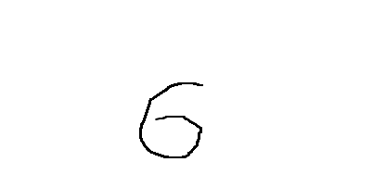

 | RESPONSABLE |  |  |  | JEFE DE PRODUCCION

